周报
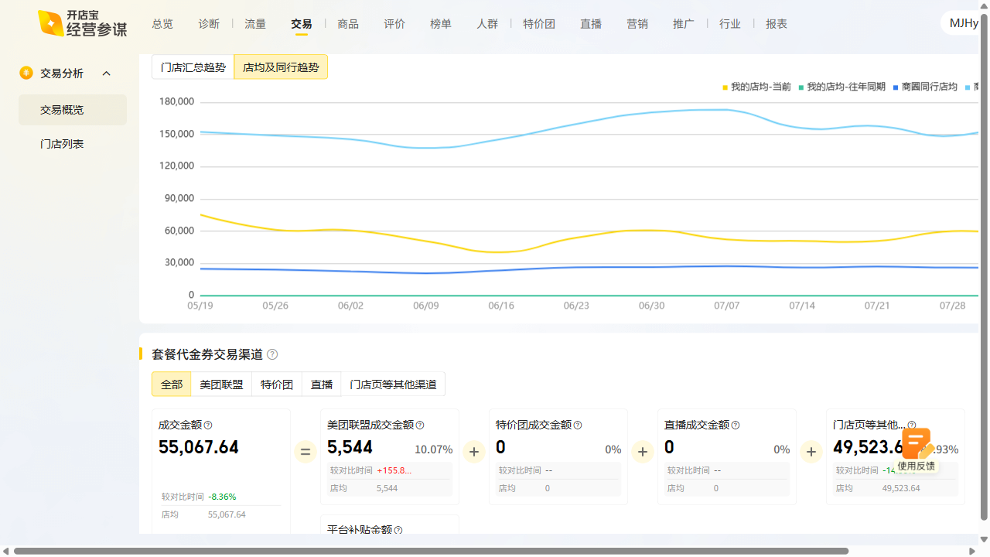
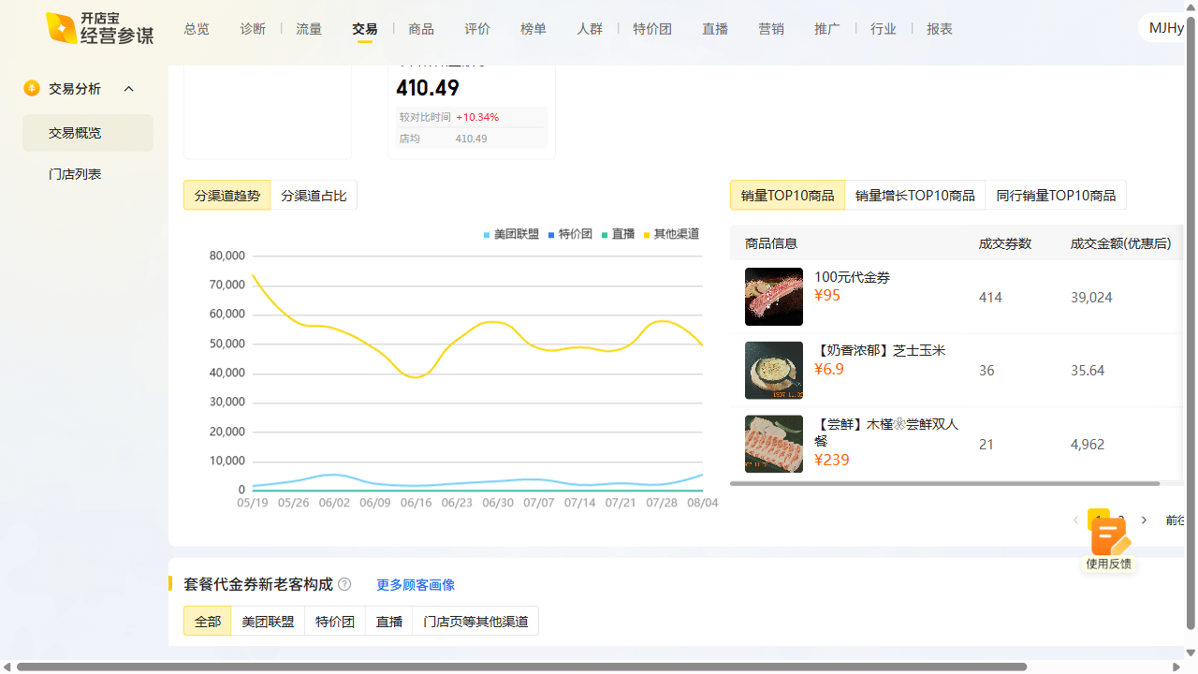
木槿花周报数据复盘 2025-08-04~2025-08-10

曝光：2.19w（-434），环比-1.9% 访问：3.3k（-350），环比-9.6% 购买：180（1），环比0.6% 收藏打卡：收藏-20.67%，打卡+33.83%

